상품제안서
자이글 롤링쿡스 | 상품코드: F18688

 |  |  |  |  |  |  | 02-412-0044 | www.easy1.co.kr
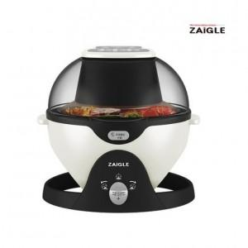

【상세/제작정보】 | 스티커제작 부착가능 고객센터문의 개별 택배발송 가능합니다.

【인쇄/포장옵션】 | / 시판박스

【공급단가】 | 수량 | 3~ | 10~ | 50~ | 100~ | 300~
*VAT별도 | 단가 | 102,270원 | 100,630원 | 98,180원 | 95,720원 | 94,090원

【상품 URL】 | https://dev.easy1.co.kr:443/src/goods_detail.php?gdno=18688

